Esempio
Analisi ABC

Quota di fatturato | Quota cumulativa | Classe | Significato
75% | 0% | A | Molto importante
20% | 75% | B | importante
5% | 95% | C | meno importante
 | 100%

Rang | Codice cliente | Quntità | % quantità | % quantità cumulativa | Fatturato in € | Fatturato in % | Fatturato cumulato | Classe
1 | 422 | 1 | 5.00% | 5.00% | 5,720 € | 18.9% | 18.9% | A
2 | 453 | 1 | 5.00% | 10.00% | 5,100 € | 16.8% | 35.7% | A
3 | 123 | 1 | 5.00% | 15.00% | 4,265 € | 14.1% | 49.8% | A
4 | 129 | 1 | 5.00% | 20.00% | 3,789 € | 12.5% | 62.3% | A
5 | 125 | 1 | 5.00% | 25.00% | 2,501 € | 8.3% | 70.6% | A
6 | 126 | 1 | 5.00% | 30.00% | 1,800 € | 5.9% | 76.5% | B
7 | 130 | 1 | 5.00% | 35.00% | 1,655 € | 5.5% | 82.0% | B
8 | 277 | 1 | 5.00% | 40.00% | 1,264 € | 4.2% | 86.1% | B
9 | 854 | 1 | 5.00% | 45.00% | 984 € | 3.2% | 89.4% | B
10 | 345 | 1 | 5.00% | 50.00% | 913 € | 3.0% | 92.4% | B
11 | 297 | 1 | 5.00% | 55.00% | 884 € | 2.9% | 95.3% | C
12 | 687 | 1 | 5.00% | 60.00% | 312 € | 1.0% | 96.3% | C
13 | 128 | 1 | 5.00% | 65.00% | 280 € | 0.9% | 97.3% | C
14 | 124 | 1 | 5.00% | 70.00% | 201 € | 0.7% | 97.9% | C
15 | 127 | 1 | 5.00% | 75.00% | 165 € | 0.5% | 98.5% | C
16 | 131 | 1 | 5.00% | 80.00% | 140 € | 0.5% | 98.9% | C
17 | 385 | 1 | 5.00% | 85.00% | 115 € | 0.4% | 99.3% | C
18 | 675 | 1 | 5.00% | 90.00% | 87 € | 0.3% | 99.6% | C
19 | 132 | 1 | 5.00% | 95.00% | 64 € | 0.2% | 99.8% | C
20 | 244 | 1 | 5.00% | 100.00% | 56 € | 0.2% | 100.0% | C
 | Totale clienti | 20 | 100.00% | Totale fatturato | 30,295 € | 100%

Cliente | Quota fatturato | Quota cumulativa | Clienti | Quota clienti cumulativa | Intervento
Clienti A | 75% | 75% | 5 | 25% | sforzo elevato
Clienti B | 20% | 95% | 5 | 25% | sforzo medio
Clienti C | 5% | 100% | 10 | 50% | sforzo basso

Analisi ABC

Questo modello è stato creato da www.weclapp.it

weclapp
CRM in cloud di weclapp – tutti i clienti, contatti ed eventi sott'occhio.
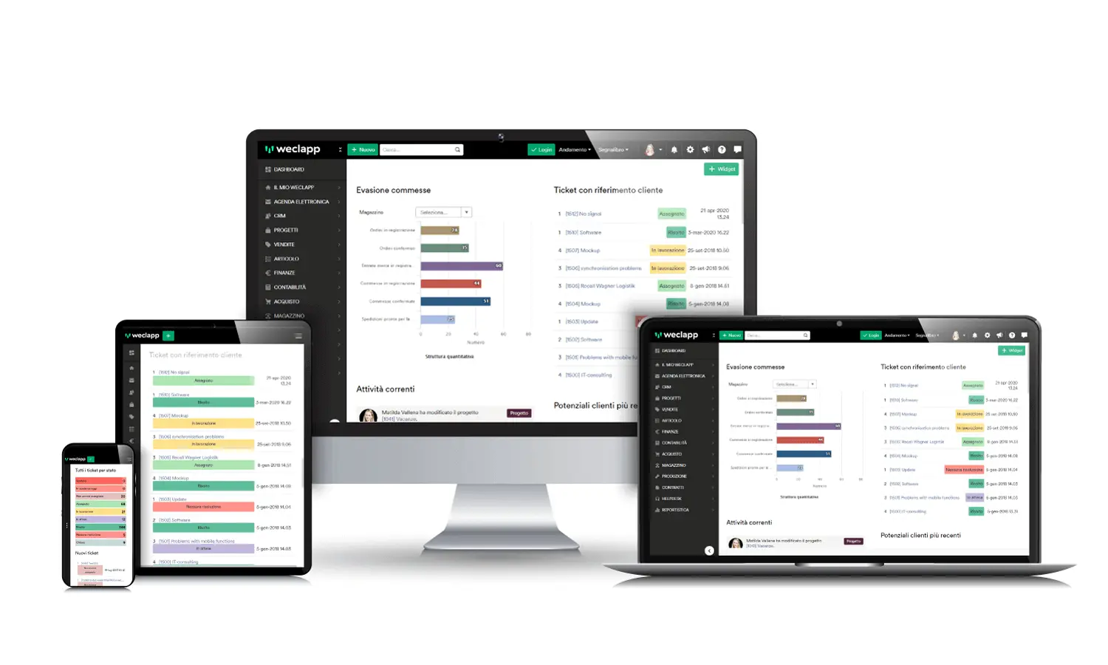

Gestione dei contatti - gestione rapida e semplice dei clienti e dei contatti
Archiviazione delle e-mail - archiviazione automatica con il cliente e pratica panoramica nella cronologia dei contatti
Gestire le vendite: qualificare i potenziali clienti, riconoscere il potenziale, reagire e agire.
Pianificare le campagne - creare campagne professionali con l'aiuto delle interfacce
Mobil sein – mit Mobile CRM überall und jederzeit erreichbar und einsatzbereit sein

La fase di prova gartuita di 30 giorni puoi iniziarla qui: www.weclapp.it/registrazione/

